ESP32
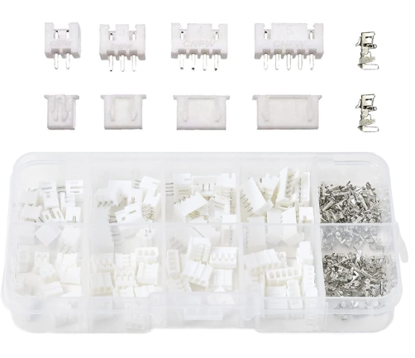
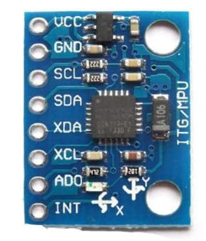
ESP32-DevKitC-VE開発ボード | MPU-6050 MPU6050 GY-521 3軸加速度計ジャイロスコープモジュール6 DOF 6軸加速度計ジャイロスコープセンサーモジュール16ビットADコンバーターデータ出力IIC I2C for Arduino
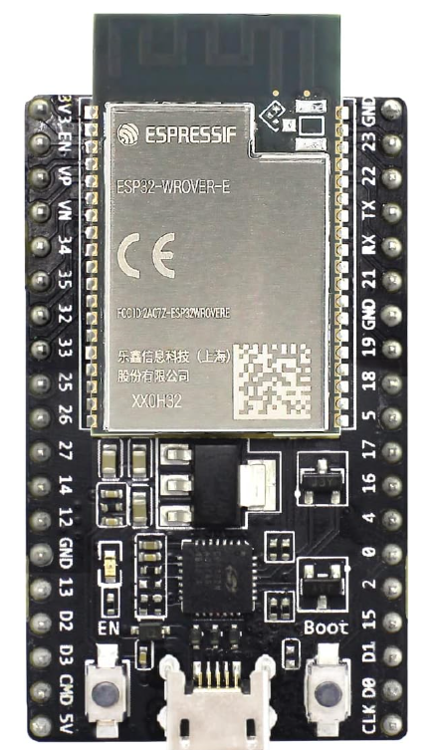

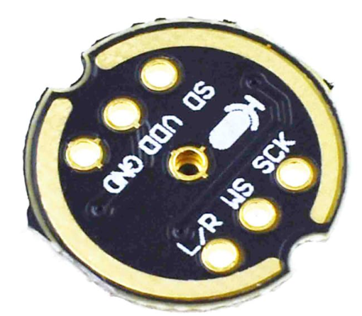
 | INMP441 全指向性マイク I2Sインターフェース デジタル出力センサーモジュール 対応

 | タッチセンサー
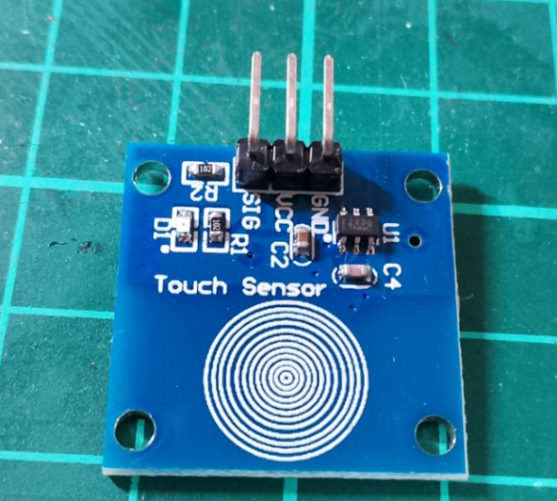

 | オーディオファン TP4056 Type-C USB 5V 1A 29×18mm リチウム電池充電器モジュール Type-C充電ボード デュアル保護機能

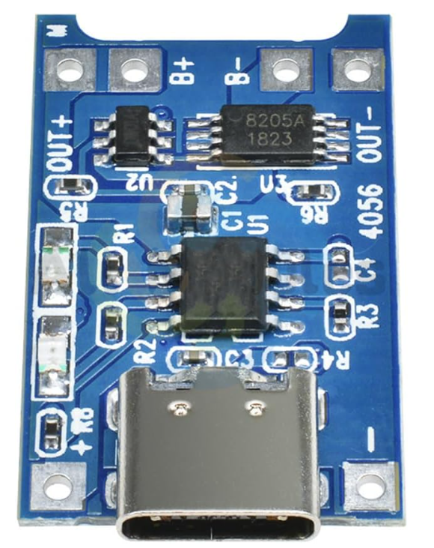

 | チウムポリマー電池 502030 リポバッテリー 3.7V 200mAh内蔵2線6g 個別梱 充電可能パック付きJSTコネクタ

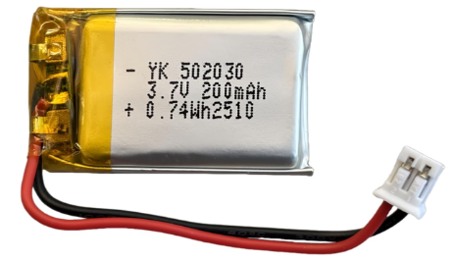

 | YFFSFDC 電解コンデンサ 15種類 200個入り 電子部品バッグ 0.1uF - 1000uf 電子工作基本部品セット大容量 電解コンデンサ セット
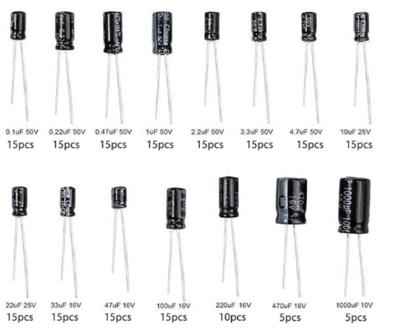

 | ICS 43434 I2S MEMSマイクモジュールデジタル聴覚聴覚インターフェイスローパスフィルターマイクロコントローラー用スモールサイズ低コストデジタルマイクモジュールボード

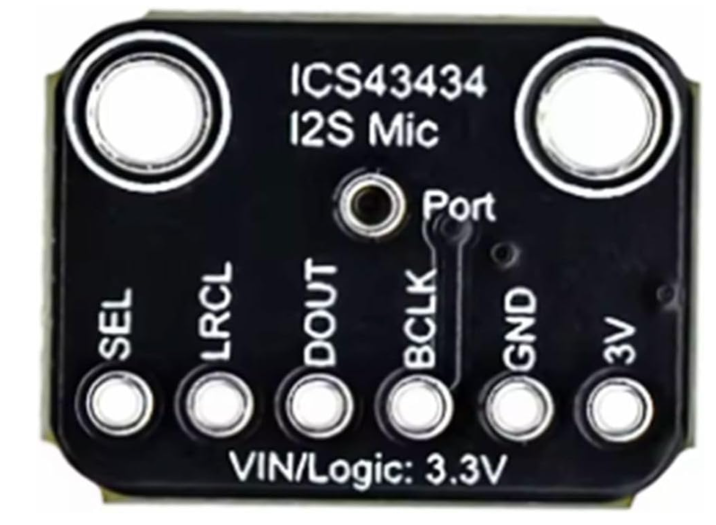

 | ジャイロスコープモジュール MPU-9150 9 軸ジャイロスコープ 3 軸加速度計 モジュールボード センサー モジュール 16 ビット AD コンバータモジュールボード モーション検出器
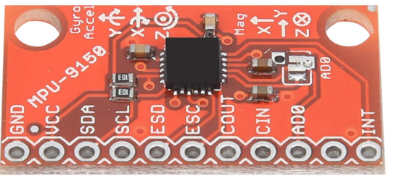

 | LIKENNY プラケース入り JST XH型端子 配線コネクター端子 2pin 3pin 4pin 5pin 2.54mm コネクタ ハウジング コンタクトピン セット 230個 セット

充電ボード
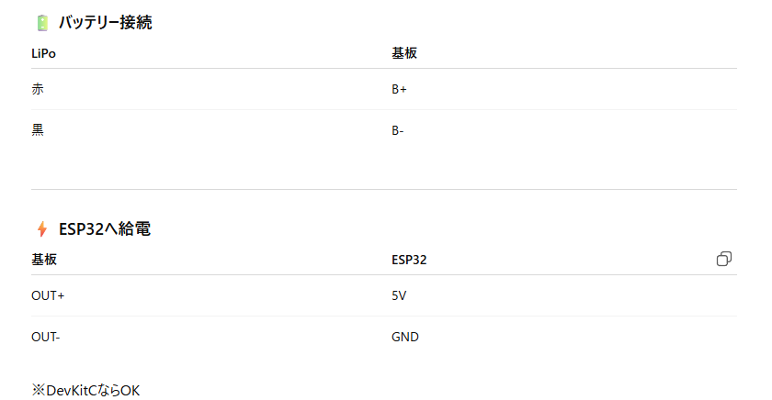

🔋 TP4056 充電ボードのランプ（赤・青）の意味

TP4056（リチウムイオン1セル用充電IC）搭載ボードのLED表示は、基本的に次の意味です。

🔴 赤ランプ（CHRG）

点灯 → 充電中

消灯 → 充電していない（未接続・充電完了など）

🔵 青ランプ（DONE）

点灯 → 充電完了

消灯 → まだ充電中

状態まとめ表

状態 | 赤 | 青 | 意味
充電中 | ● | × | 電流が流れている
充電完了 | × | ● | 約4.2V到達・終止電流以下
バッテリー未接続 | × | × or 両方微点灯 | 状況により不安定表示あり
USB未接続 | × | × | 動作なし

💡補足（実用ポイント）

① 「満充電」判定について

TP4056は

4.2V到達後

充電電流が設定値の約1/10まで下がる

と「完了」と判断します。

なので青が点いても、わずかに電流は流れていることがあります。

② 負荷をつないだまま充電している場合

ESP32を接続したまま充電すると：

常時消費電流がある

終止電流まで下がらない

青に切り替わらないことがある

👉 WiFi常時ONだと特に起きやすいです。

③ 赤と青が同時にうっすら光る場合

保護回路付きセル

接触不良

USB電源が弱い

バッテリーが深放電状態

の可能性があります。

🎣 あなたの用途（ESP＋WiFi）での注意

以前お話していた

200mAhクラス

常時WiFiストリーミング

だと、

充電しながら使用すると青に切り替わらないことは普通にあります。

テストするときは：

👉 ESPを外した状態で確認するのが正確

もし今の挙動が

青にならない

赤が点滅する

両方消える

などあれば、状況教えてください。
原因かなり絞れますよ 🔧

ロッドガイド
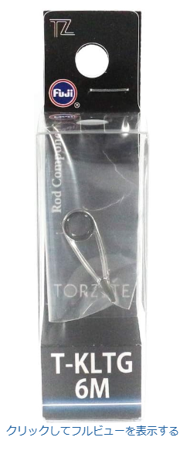
富士工業(FUJI KOGYO) Fuji KG トップガイド チタンフレーム SiCリング [ T-KGST (クリアケース･1個入り) ] 色:T スタイル:【注文番号: T-KGST 8-1.8C 】
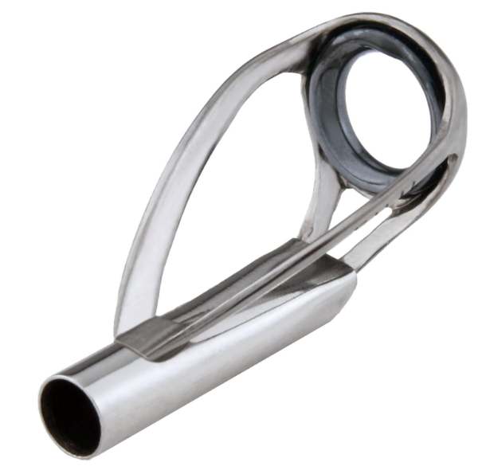

富士工業(FUJI KOGYO) Fuji KLガイド 縛り式 シングルフット チタンフレーム TORZITEリング [ T-KLTG / T2-KLTG ]

